智能诊断计算公式
模块 | 功能模块 | 页面指标 | 公式 | 单位 |  | 界面数据
电站损失分析 | 损失分析/损失分布 | 实发电量 | 单机日发电量求和 | kWh
 |  | 损失电量 | 方阵损失+逆变器损失电量+线路损失电量 | kWh | 线路损失分析数据异常，需分析 | 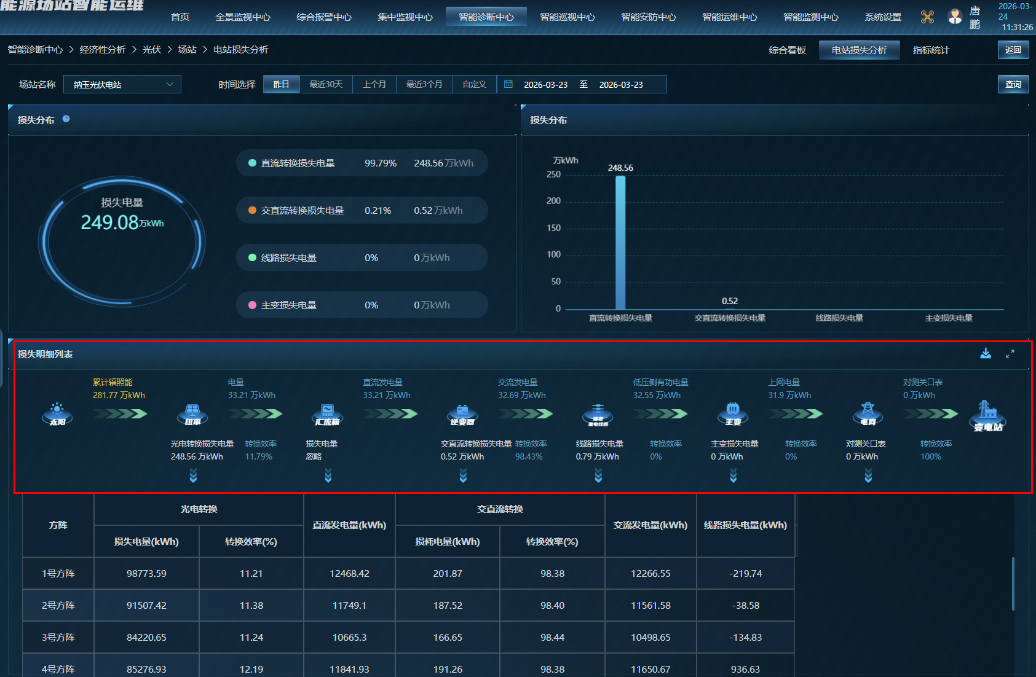
 |  | 直流转换损失电量 | 理论输入电量-实际输入电量 | kWh
 |  | 交直流转换损失电量 | 输入电量-输出电量 | kWh
 |  | 低压侧交流转换损失电量(线路损失) | 输出电量-主变低 | kWh | 主变数据未接入
 |  | 上网电量损失（主变转换损失） | 主变低-主变高电量 | kWh | 主变数据未接入
 |  | 对测关口表（线路损失） | 主变高电量-上网电量 | kWh | 主变数据未接入
 | 损失明细列表 | 累计辐射量 | 峰值日照小时数*容量 | kWh
 |  | 累计辐照能 | 辐射量*有效光照时长 | kWh
 |  | 直流转换-转换效率 | (累计辐照能-直流转换损失电量)/累计辐照能*100 | %
 |  | 直流电量 |  | kWh
 |  | 交流电量 |  | kWh
 |  | 交直流转换-转换效率 | 交流电量/直流电量*100 | %
 |  | 低压侧有功电量 |  | kWh | 箱变数据
 |  | 低压侧交流转换-转换效率 | 低压侧有功电量/交流电量*100 | % | 箱变数据
 |  | 上网电量 | 电表采集 | kWh
 |  | 上网电量-转换效率 | 上网电量/低压侧有功电量*100 | % | 电表数据未接入
 |  | 对测关口表 |  | kWh | 电表数据未接入
 |  | 对测关口表-转换效率 | 对测关口表/上网电量*100 | % | 电表数据未接入
 |  | 直流转换损失电量 | 理论电量-输入电量 | kWh
 |  | 交直流转换损失电量 | 输入电量-输出电量 | kWh
 |  | 低压侧交流转换损失电量 | 输出电量-上网电量 | kWh
 |  | 上网电量损失 |  | kWh | 电表数据未接入
 |  | 方阵转换效率 | 输入电量/理论电量*100 | %
 |  | 逆变器转换效率 | 输出电量/输入电量*100 | %
掉串分析 | 数据统计 | 设备总数 | —— | 台
 |  | 正常台数 | 设备总台数-掉串台数 | 台
 |  | 掉串台数 |  | 台
 |  | 掉串次数 |  | 次
 |  | 损失电量 | 根据标杆逆变器组串发电功率*掉串串数 | kwh | 标杆逆变器：维修最少、发电最佳、故障最少
 | 掉串明细表
晚启机分析 | 光伏子阵 | 晚启时长 | 以方阵第一个启动的逆变器（10分钟均值功率>0）为标杆，其他逆变器比第一个启动的晚超过10分钟就认为是晚启机 | min | 数据正确，建议点击单条晚起机数据，展示晚起机逆变器与标杆逆变器对比曲线
 |  | 晚启台数 |  | 台
离散率分析 | 子阵指标 | 逆变器功率离散率 | 功率标准差/功率均值 | % | 有负值：功率标准差=实际功率-平均值
 |  | 发电效率 | 发电量/理论电量*100 | %
 |  | 发电量 | 逆变器交流侧电量：24时总发电量数值减去0时总发电量数值 | kWh
 |  | 逆变器支路电流均值 |  | A
 |  | 瞬时功率 |  | kW
 |  | 功率曲线-逆变器功率 |  | kW
 | 支路电流离散率详情 | 支路电流离散率 | 电流标准差/电流均值 | % | 离散率图表与弹窗不一致：弹窗内数据为各个逆变器实际得出离散率，图标为各离散率与平均值的差值，建议修改图标页面，不要都显示为组串离散率
 |  | 逆变器发电效率 | 发电量/理论电量*100 | %
 |  | 逆变器发电量 | 逆变器交流侧电量：24时总发电量数值减去0时总发电量数值 | kWh
 |  | 分析曲线-支路电流 |  | A
 |  | 分析曲线-逆变器负荷率 | 功率/容量 | % | 负荷率：实际发电功率/额定功率
首页 | 首页 | 二氧化硫 | 年发电量(kWh)*0.03 | kg
 |  | 二氧化碳 | 年发电量(kWh)*0.997 | kg
 |  | 标准煤 | 年发电量(kWh)*0.4 | kg

